상품제안서
노트북가방 파우치 FM1791 | 상품코드: F06385

 |  |  |  |  |  |  | 02-412-0044 | www.easy1.co.kr
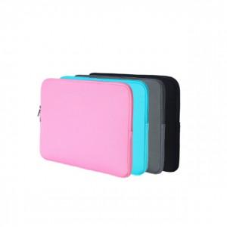

【상세/제작정보】 | .

【인쇄/포장옵션】 | 실크 / OPP(비닐)

【공급단가】 | 수량 | 300~ | 1,000~ | 2,000~ | 3,000~ | 5,000~
*VAT별도 | 단가 | 7,700원 | 7,410원 | 7,130원 | 6,840원 | 6,670원

【상품 URL】 | https://dev.easy1.co.kr:443/src/goods_detail.php?gdno=6385

